八重瀬町
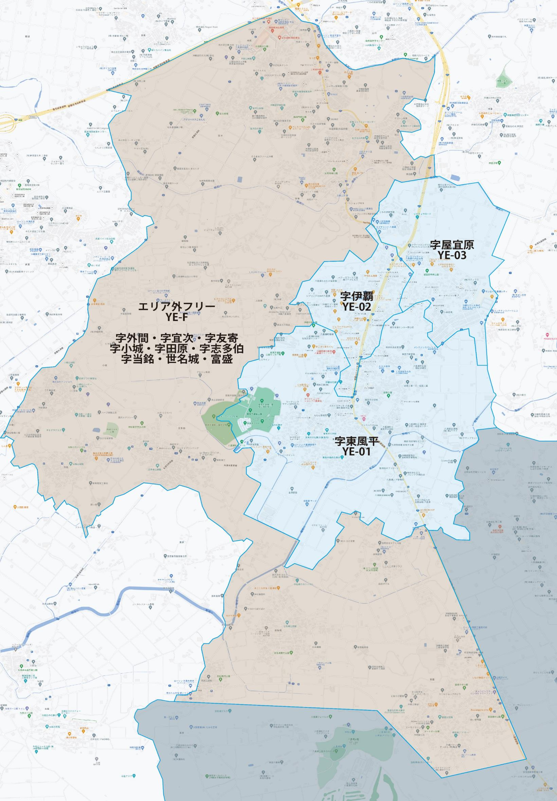

 |  | 2025-11-25 |  | 総部数
 | ①セグメントを選びます▶ | 軒並 | 配布部数 | 軒並 | 集合 | 戸建
 |  | 合計 | 0 | 5220 | 1660 | 1130
▼②選択するエリアに「1」を入力 |  |  | ▲③合計値が表示されます
選択 | 図番 | 町域 | 配布部数 | 軒並 | 集合 | 戸建
 | YE-01 | 字東風平 | 0 | 1420 | 750 | 670
 | YE-02 | 字伊覇 | 0 | 350 | 270 | 80
 | YE-03 | 字屋宜原 | 0 | 1020 | 640 | 380

配布期間4週間
 | YE-F | エリア外フリー配布 | 0 | 2430 | 0 | 0

